修改
宁波品秀美容科技有限公司 宁波高新区江南路1528号高新科技广场2号楼10楼 电话：0574-27889688 传真：0574-27889655 sales@hair-brushes.com lucky@jsiu.com
订单
供货商： | 义乌市一柠饰品有限公司 |  |  |  | 订单号 | 25AM001-2
电话： | 0574-27889688 |  |  |  | 日期 | 2025年09月03日
联系人： |  |  |  |  | 订单安排人 | 郑遥杰
产品编号 | 产品图片 | 描述 | 数量/个 | 单价 | 金额 | 包装方式
EEHB-NBB-1C | 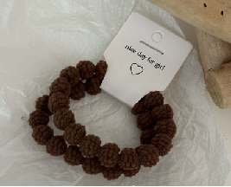 | 浅咖色 | 1200PCS | ¥0.45
EEHB-NBB-1B | 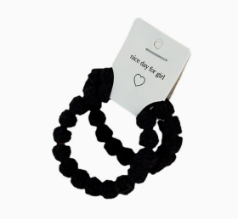 | 黑色 | 1200PCS | ¥0.45

 | 以上价格含税运含包装
进仓地址： | 瑾秀地址：浙江宁波市余姚市陆埠镇五马工业区创利西路 15 号 多多 15258337865
付款方式: | 开专票，价格已含税运 |  |  |  | 色卡 | Logo
交货时间: | 2025年09月18日
箱规:
产前确认样:
出货样:
注意事项:
义乌市一柠饰品有限公司 税号:91330782MA2HQR5A51 对公账号:201000320634668 开户行:浙江义乌农村商业银行股份有限公司鹏城支行
开专票，价格已含税运
瑾秀地址：浙江宁波市余姚市陆埠镇五马工业区创利西路 15 号 多多 15258337865

 | 宁波品秀美容科技有限公司 |  |  | 义乌市一柠饰品有限公司
 | ---------------------- |  |  | ----------------------

